月ごとの件数
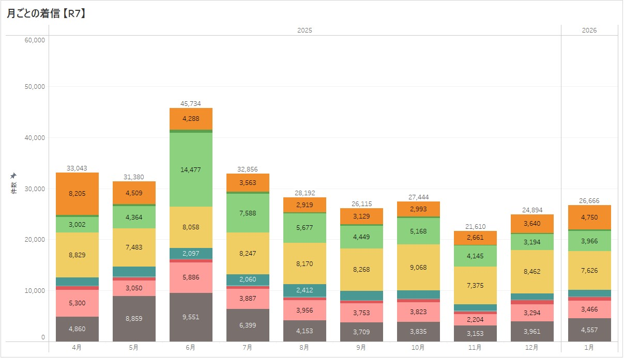
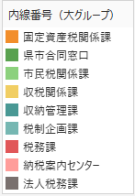

総計：297,934件

 | 2025 |  |  |  |  |  |  |  |  | 2026
所属 (グループ) | 4月 | 5月 | 6月 | 7月 | 8月 | 9月 | 10月 | 11月 | 12月 | 1月 | 2月 | 3月 | 合計
固定資産税課 | 8,205 | 4,509 | 4,288 | 3,563 | 2,919 | 3,129 | 2,993 | 2,661 | 3,640 | 4,750 |  |  | 40,657
合同窓口 | 463 | 364 | 597 | 355 | 221 | 337 | 227 | 132 | 178 | 220 |  |  | 3,094
市民税課 | 3,002 | 4,364 | 14,477 | 7,588 | 5,677 | 4,449 | 5,168 | 4,145 | 3,194 | 3,966 |  |  | 56,030
収税課 | 8,829 | 7,483 | 8,058 | 8,247 | 8,170 | 8,268 | 9,068 | 7,375 | 8,462 | 7,626 |  |  | 81,586
収納管理課 | 1,566 | 1,910 | 2,097 | 2,060 | 2,412 | 1,818 | 1,546 | 1,245 | 1,269 | 1,264 |  |  | 17,187
税制企画課 | 148 | 161 | 125 | 220 | 144 | 110 | 156 | 151 | 89 | 148 |  |  | 1,452
税務課 | 670 | 680 | 655 | 537 | 540 | 542 | 628 | 544 | 807 | 669 |  |  | 6,272
納税案内センター | 5,300 | 3,050 | 5,886 | 3,887 | 3,956 | 3,753 | 3,823 | 2,204 | 3,294 | 3,466 |  |  | 38,619
法人税務課 | 4,860 | 8,859 | 9,551 | 6,399 | 4,153 | 3,709 | 3,835 | 3,153 | 3,961 | 4,557 |  |  | 53,037
合計 | 33,043 | 31,380 | 45,734 | 32,856 | 28,192 | 26,115 | 27,444 | 21,610 | 24,894 | 26,666 | 0 | 0 | 297,934
